Luyện tập hàm 1
Sheet này luyện tập về các hàm tổng, trung bình, min, max. Thực hiện điền vào các ô trống theo yêu cầu
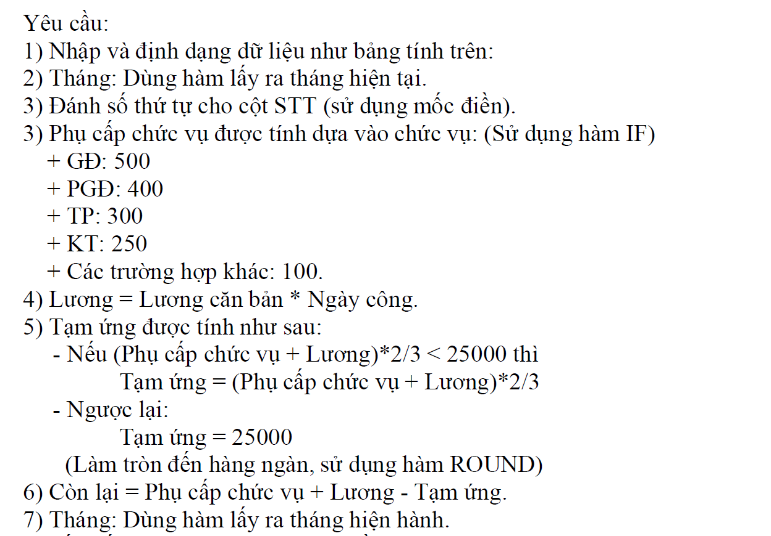
 | Cty TNHH Thái Dương |  |  |  |  |  |  |  | Tháng : | 1
 | STT | HỌ | TÊN | CHỨC VỤ | LƯƠNG CĂN BẢN | NGÀY CÔNG | PHỤ CẤP CHỨC VỤ | LƯƠNG | TẠM ỨNG | CÒN LẠI
 | 1 | Nguyễn Trần | Thanh | GĐ | 5000 | 30 | 500 | 150,000 | 25,000 | 125,500
 | 2 | Trần Xuân | Đức | PGĐ | 4000 | 30 | 400 | 120,000 | 25,000 | 95,400
 | 3 | Lê | Nam | TP | 3000 | 28 | 300 | 84,000 | 25,000 | 59,300
 | 4 | Lê Quý | An | TP | 3000 | 21 | 300 | 63,000 | 25,000 | 38,300
 | 5 | Hoàng | Sơn | TP | 2000 | 29 | 300 | 58,000 | 25,000 | 33,300
 | 6 | Trần Văn | Thành | BV | 1000 | 30 | 100 | 30,000 | 20,000 | 10,100
 | 7 | Nguyễn Văn | An | KT | 1000 | 30 | 250 | 30,000 | 20,000 | 10,250
 | 8 | Bùi Xuân | Dũng | NV | 1000 | 27 | 100 | 27,000 | 18,000 | 9,100
 | 9 | Đặng | Ly | NV | 1000 | 24 | 100 | 24,000 | 16,000 | 8,100
 |  |  | TỔNG CỘNG: |  |  |  | 2,350 | 586,000 | 199,000 | 389,350
 |  |  | TRUNG BÌNH: |  |  |  | 261 | 65,111 | 22,111 | 43,261
 |  |  | CAO NHẤT: |  |  |  | 500 | 150,000 | 25,000 | 125,500
 |  |  | THẤP NHẤT: |  |  |  | 100 | 24,000 | 16,000 | 8,100

Luyện tập hàm 2
Sheet này luyện tập về hàm điều kiện kết hợp các hàm lấy ký tự và vẽ đồ thị. Hoàn thành các ô trống theo yêu cầu sau:

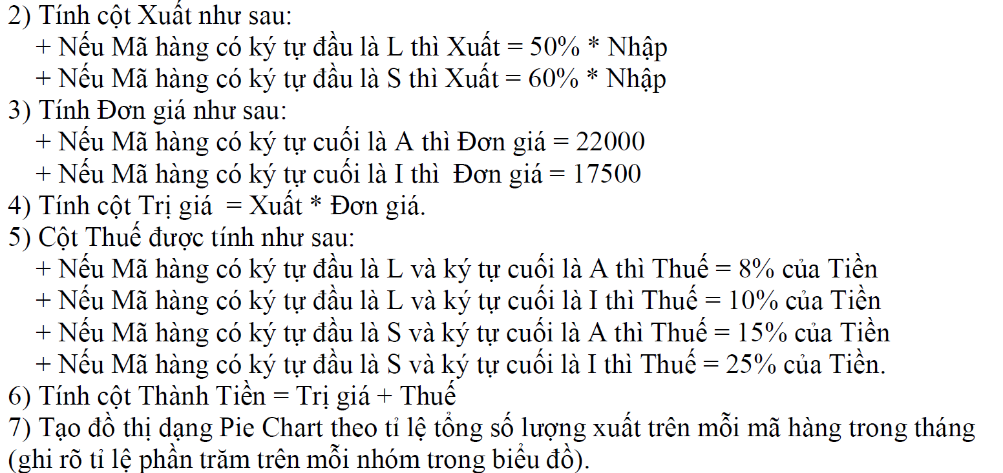
 | BẢNG THEO DÕI XUẤT NHẬP HÀNG |  |  |  |  | Tháng: | 1
 | Mã hàng | Nhập | Xuất | Đơn giá | Trị giá (Tiền) | Thuế | Thành tiền
 | L506I | 1,000 | 500 | 17,500 | 8,750,000 | 875,000 | 9,625,000
 | S908A | 2,500 | 1,500 | 22,000 | 33,000,000 | 4,950,000 | 37,950,000
 | S909I | 4,500 | 2,700 | 17,500 | 47,250,000 | 11,812,500 | 59,062,500
 | L507A | 1,400 | 700 | 22,000 | 15,400,000 | 1,232,000 | 16,632,000
 | L508I | 1,700 | 850 | 17,500 | 14,875,000 | 1,487,500 | 16,362,500
Tổng số lượng suất tháng

Luyện tập hàm 3
Sheet này luyện tập về các hàm Vlookup, Sumif kết hợp với hàm lấy ký tự và vẽ biểu đồ. Hoàn thiện bảng sau theo yêu cầu

 | BẢNG THU TIỀN THUÊ XE MÁY
 | Tên hàng | Ngày thuê | Ngày trả | Số tuần | Số ngày dư | Tiền tuần | Tiền ngày | Tiền thu
 | XMG01 | 2019-10-05 | 2019-10-16 | 1 | 4 | 560,000 | 480,000 | 1,040,000
 | XMS01 | 2019-11-05 | 2019-11-26 | 3 | 0 | 1,470,000 | 0 | 1,470,000
 | XMG02 | 2019-05-15 | 2019-05-19 | 0 | 4 | 0 | 480,000 | 480,000
 | XMS02 | 2019-03-19 | 2019-04-19 | 4 | 3 | 1,960,000 | 300,000 | 2,260,000
 |  | Tổng thu từ xe máy ga |  |  |  |  |  | 1,520,000
 |  | Tổng thu từ xe máy số |  |  |  |  |  | 3,730,000
 |  | Tổng thu |  |  |  |  |  | 5,250,000

 | Mã xe | Loại xe | Tiền thuê theo ngày | Tiền thuê theo tuần
 | XMG | Xe máy ga | 120,000 VND | 560,000 VND
 | XMS | Xe máy số | 100,000 VND | 490,000 VND
Tổng thu theo loại xe

Luyện tập hàm 4
Sheet này luyện tập các hàm Vlookup, Hlookup, các hàm điều kiện và vẽ đồ thị. Hoàn thiện bảng theo yêu cầu sau:

 | KẾT QUẢ TUYỂN SINH NĂM 2019
 | Mã số | Họ | Tên | Ngành thi | Toán | Lý | Hóa | Điểm chuẩn | Tổng điểm | Kết quả | Điểm HB | HB
 | C100 | Phạm | Anh | Cơ Khí | 2 | 6 | 3 | 15 | 11 | Trượt | 21 | Không
 | A201 | Lê | Đại | CNTT | 4 | 3 | 5 | 19 | 12 | Trượt | 25 | Không
 | A202 | Nguyễn | Hải | CNTT | 8 | 9 | 10 | 19 | 27 | Đỗ | 25 | Có
 | A203 | Lê | Hoàng | CNTT | 5 | 8 | 7 | 19 | 20 | Đỗ | 25 | Không
 | B101 | Nguyễn | Nga | Điện | 6 | 5 | 5 | 17 | 16 | Trượt | 23 | Không
 | D201 | Lê | Hoa | Vật Lý | 7 | 8 | 5 | 13 | 20 | Đỗ | 19 | Có
 | D202 | Phạm | Ly | Vật Lý | 5 | 8 | 5 | 13 | 18 | Đỗ | 19 | Không
 | C102 | Trần | Thắng | Cơ Khí | 10 | 8 | 8 | 15 | 26 | Đỗ | 21 | Có

 | BẢNG ĐIỂM CHUẨN |  |  |  |  | BẢNG ĐIỂM XÉT HỌC BỔNG |  |  |  |  |  | BẢNG KẾT QUẢ
 | Mã ngành | Ngành thi | Điểm chuẩn |  |  | Mã ngành | A | B | C | D |  | Đỗ | Trượt | Số lượng có học bổng
 | A | CNTT | 19 |  |  | Điểm HB | 25 | 23 | 21 | 19 |  | 5 | 3 | 8
Tỉ lệ Đỗ/Trượt của thí sinh
 | B | Điện | 17
 | C | Cơ Khí | 15
 | D | Vật Lý | 13

Tổng hợp
 | Từ sheet này trở đi là các bài luyện tập tổng hợp các hàm. Hoàn thiện các bảng theo yêu cầu:
 | BẢNG TÍNH TIỀN KHÁCH SẠN
Khách | Quốc | Ngày | Ngày | Số | Loại | Đơn | Thành | Tiền | Phải
Hàng | Tịch | Đến | Đi | Ngày Ở | Phòng | Giá | Tiền | Giảm | Trả
Thanh | VN | 2016-08-09 | 2016-10-13 | 65 | B | 300,000 | 19,500,000 | 975,000 | 18,525,000 |  | Quốc tịch | Số lượng | Tổng tiền phải trả
Hải | VN | 2016-11-07 | 2016-12-09 | 32 | B | 300,000 | 9,600,000 | 480,000 | 9,120,000 |  | VN | 4 | 39,710,000
Rooney | Anh | 2016-04-01 | 2016-04-30 | 29 | B | 300,000 | 8,700,000 | 870,000 | 7,830,000 |  | Anh | 4 | 30,670,000
Ngọc | VN | 2016-12-15 | 2016-12-30 | 15 | A | 500,000 | 7,500,000 | 375,000 | 7,125,000 |  | Mỹ | 3 | 23,600,000
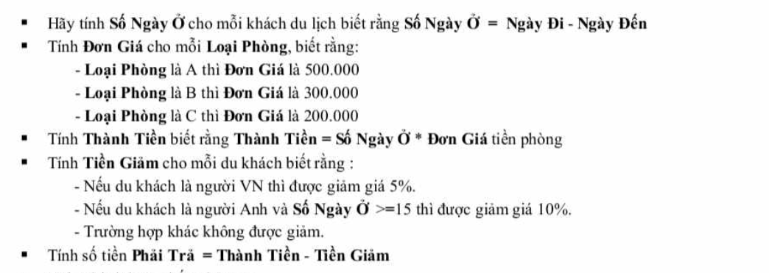
Bacbara | Anh | 2017-01-31 | 2017-02-14 | 14 | A | 500,000 | 7,000,000 |  | 7,000,000
Jean | Anh | 2016-06-05 | 2016-07-06 | 31 | C | 200,000 | 6,200,000 | 620,000 | 5,580,000
Jovani | Mỹ | 2016-06-02 | 2016-07-04 | 32 | A | 500,000 | 16,000,000 |  | 16,000,000
Hoa | VN | 2016-12-04 | 2016-12-30 | 26 | C | 200,000 | 5,200,000 | 260,000 | 4,940,000
Madona | Mỹ | 2016-02-07 | 2016-02-15 | 8 | A | 500,000 | 4,000,000 |  | 4,000,000
Daniela | Mỹ | 2016-09-07 | 2016-09-19 | 12 | B | 300,000 | 3,600,000 |  | 3,600,000
Adam | Anh | 2016-12-12 | 2017-01-19 | 38 | B | 300,000 | 11,400,000 | 1,140,000 | 10,260,000

DANH SÁCH HỌC BỔNG NĂM 2016
TT | Mã SV | Họ tên SV | Chuyên ngành | Mã học bổng | Tiền học bổng | Học phí | Thực lĩnh
1 | DT01 | Cường | Điện tử | D | 1,000,000 | 550,000 | 450,000 |  | BẢNG MÃ HỌC BỔNG
2 | QT01 | Dũng | Quản trị | C | 1,600,000 | 550,000 | 1,050,000 |  | Mã | Tiền học bổng
3 | DT03 | Duy | Điện tử | A | 2,500,000 | 550,000 | 1,950,000 |  | A | 2,500,000
4 | MR01 | Hằng | Marketing | A | 2,500,000 | 550,000 | 1,950,000 |  | B | 2,000,000
5 | VT03 | Ngọc | Viễn thông | B | 2,000,000 | 550,000 | 1,450,000 |  | C | 1,600,000
6 | MR02 | Nhung | Marketing | D | 1,000,000 | 550,000 | 450,000 |  | D | 1,000,000
7 | AT04 | Hà | An toàn | A | 2,500,000 | 550,000 | 1,950,000
8 | AT01 | Mai | An toàn | C | 1,600,000 | 550,000 | 1,050,000
9 | VT02 | Ngọc Anh | Viễn thông | B | 2,000,000 | 550,000 | 1,450,000
10 | QT04 | Hương | Quản trị | B | 2,000,000 | 550,000 | 1,450,000
11 | VT07 | Vân | Viễn thông | A | 2,500,000 | 550,000 | 1,950,000
12 | VT05 | Minh | Viễn thông | A | 2,500,000 | 550,000 | 1,950,000
13 | AT05 | Quang | An toàn | C | 1,600,000 | 550,000 | 1,050,000

 |  |  |  |  |  |  |  |  | BẢNG THỐNG KÊ
 |  |  |  |  |  |  |  |  | Mã khoa | AT | DT | MR | QT | VT
 |  |  |  |  |  |  |  |  | Tên khoa | An toàn | Điện tử | Marketing | Quản trị | Viễn thông
 |  |  |  |  |  |  |  |  | Số lượng SV | 3 | 2 | 2 | 2 | 4

Nâng cao
Sheet này là bài tập nâng cao tương đối khó gồm Vlookup, Hlookup và Index kết hợp match. Hoàn thiện bảng theo yêu cầu sau:

BẢNG THỐNG KÊ TIÊU THỤ SẢN PHẨM

Mã SP | Đại lý | Tên hàng - Tên hãng | Đơn giá | Số lượng | Thành tiền | BẢNG THỐNG KÊ DOANH THU
HDD-SS | SGN | Ổ cứng - Samsung | 130 | 20 | 2600 | Đại lý | Doanh thu
KEY-TC | HAN | Bàn phím - Transcend | 24 | 10 | 240 | SGN | 5715
RAM-TC | DNA | Bộ nhớ - Transcend | 123 | 15 | 1845 | HAN | 5862
KEY-SS | HAN | Bàn phím - Samsung | 12 | 30 | 360 | DNA | 8825
HDD-TB | DNA | Ổ cứng - Toshiba | 167 | 10 | 1670
RAM-SS | DNA | Bộ nhớ - Samsung | 78 | 25 | 1950 | BẢNG ĐƠN GIÁ
HDD-TC | DNA | Ổ cứng - Transcend | 210 | 16 | 3360 |  |  | SS | TC | TB
KEY-TB | HAN | Bàn phím - Toshiba | 16 | 27 | 432 | Mã hàng | Tên hãng | Samsung | Transcend | Toshiba
RAM-TB | SGN | Bộ nhớ - Toshiba | 89 | 35 | 3115 |  | Tên hàng
HDD-TC | HAN | Ổ cứng - Transcend | 210 | 23 | 4830 | HDD | Ổ cứng | 130 | 210 | 167
 |  |  |  |  |  | RAM | Bộ nhớ | 78 | 123 | 89
 |  |  |  |  |  | KEY | Bàn phím | 12 | 24 | 16

